Geomembrane 2 m

PERHITUNGAN VOLUME GEOMEMBRANE |  |  |  |  |  |  |  |  |  |  |  |  |  | PERHITUNGAN VOLUME GEOMEMBRANE
Proyek |  | : | Kolam Penampungan Air |  |  |  |  |  |  |  |  |  |  | Proyek | : | Kolam Penampungan Air
Lokasi |  | : | Tanjung Enim - Sumatera Selatan |  |  |  |  |  |  |  |  |  |  | Lokasi | : | Tanjung Enim - Sumatera Selatan
Client |  | : | Bapak Ferdy manda |  |  |  |  |  |  |  |  |  |  | Client | : | Bapak Ferdy manda
Marketing |  | : | Sandi |  |  |  |  |  |  |  |  |  |  | Marketing | : | Sandi
Designer |  | : |  |  |  |  |  |  |  |  |  |  |  | Designer | : | 0
Tanggal |  | : | 2026-07-10 |  |  |  |  |  |  |  |  |  |  | Tanggal | : | 2026-07-10
No. Rev. |  | : | 0 |  |  |  |  |  |  |  |  |  |  | No. Rev. | : | 0

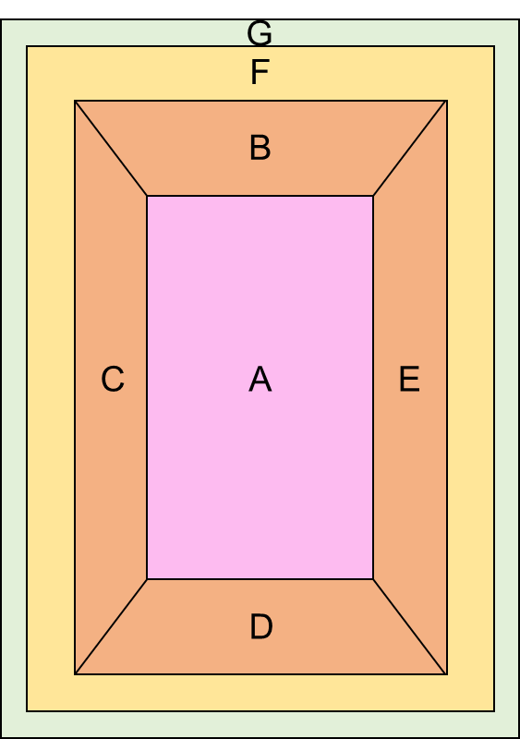
DENAH KOLAM |  |  |  |  |  |  |  |  |  |  |  |  |  | Satuan: |  |  |  |  | Bidang | Luas (m2)
 |  |  |  |  |  |  |  |  |  |  |  |  |  | Panjang |  |  |  | m | A | 72.00
 |  |  |  |  |  |  |  |  |  |  |  |  |  |  |  |  |  |  | B | 20.24
 |  |  |  |  |  |  |  |  |  |  |  |  |  | Data input: |  |  |  |  | C | 22.49
 |  |  |  |  |  |  |  |  |  |  |  |  |  | Tipe lereng |  | = | 1 |  | D | 20.24
 |  |  |  |  |  |  |  |  |  |  |  |  |  |  | Kemiringan (α) | = | 63 | ° | E | 22.49
 |  |  |  |  |  |  |  |  |  |  |  |  |  |  |  |  |  |  | F | 100.30
1
 |  |  |  |  |  |  |  |  |  |  |  |  |  | Waste |  | = | 10.00 | % | G | 30.08
1
 |  |  |  |  |  |  |  |  |  |  |  |  |  |  |  |  |  |  | H | 29.08
 |  |  |  |  |  |  |  |  |  |  |  |  |  | Tipe lereng: |  |  |  |  | Total luas | 316.93
 |  |  |  |  |  |  |  | m | m | m | m |  |  | Kemiringan dalam derajat |  |  |  | 1 | Total luas + waste | 348.62
 |  |  |  |  |  |  |  |  |  |  |  |  |  | Kemiringan dalam perbandingan (V:H) |  |  |  | 2 | Total kolam |  | 2
 |  |  |  |  |  |  |  | 9.00 | 11.04 | 15.04 | 16.04 |  |  |  |  |  |  |  | Total kuantiti |  | 697

 |  |  |  | 8.00 | m

 |  |  |  | 10.04 | m

TAMPAK ATAS

A
 |  |  |  |  |  |  |  | α | 63.00 |  | °

α
2.00 | m
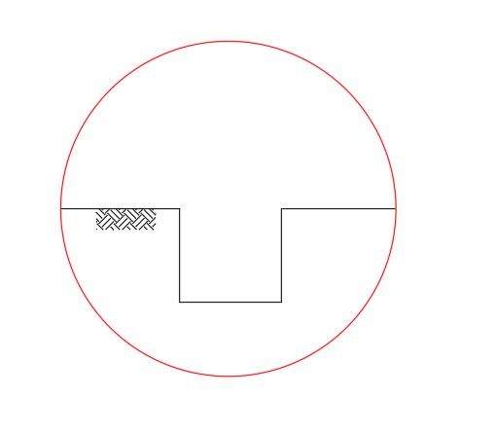
POTONGAN 1-1

 |  |  |  |  |  | 2.00 | m
F

H
 |  |  |  |  |  |  |  |  |  |  |  | 0.50 | m

G

 |  |  |  |  |  |  |  |  | 0.50 | m
DETAIL A

